実装前エビデンス
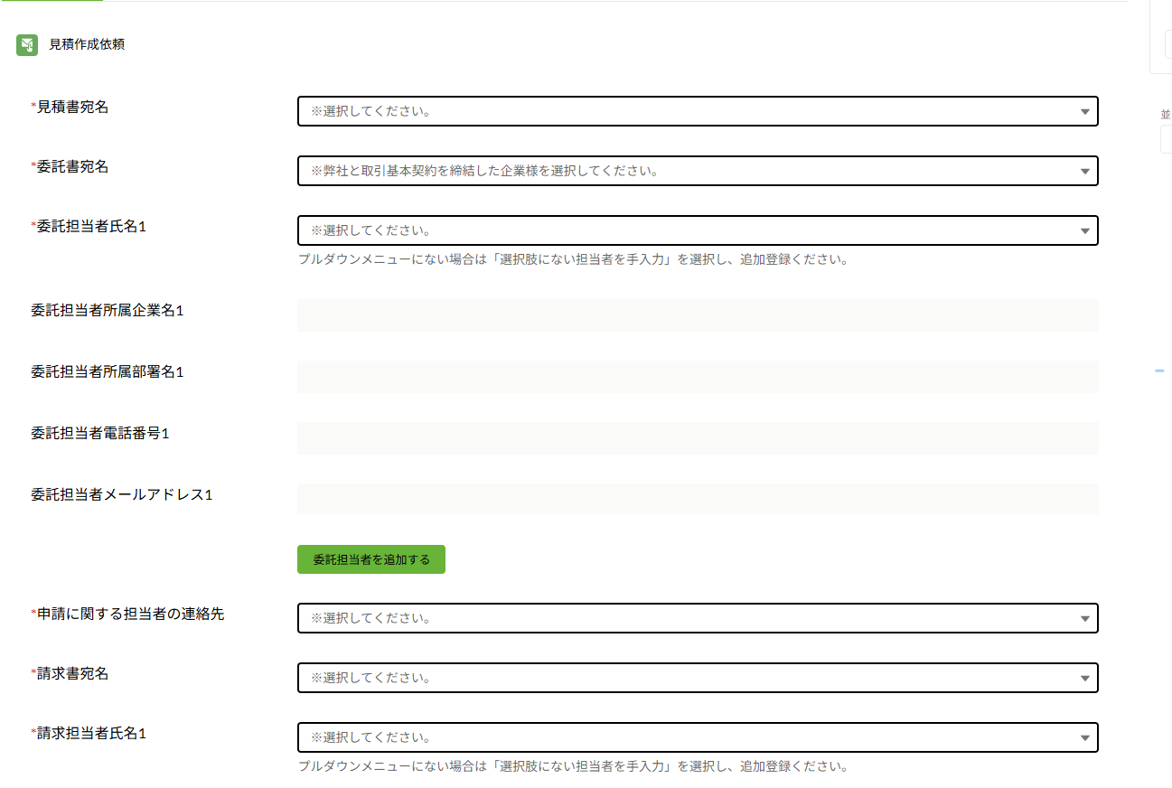
実装前エビデンス
テスト仕様シートの「実装前」「両方」の項目を実施し、エビデンスを貼り付けてください。

■ 確認チェックリスト（実装前）
□ | 確認観点 | 結果 | メモ

■ エビデンス貼付欄
エビデンス①
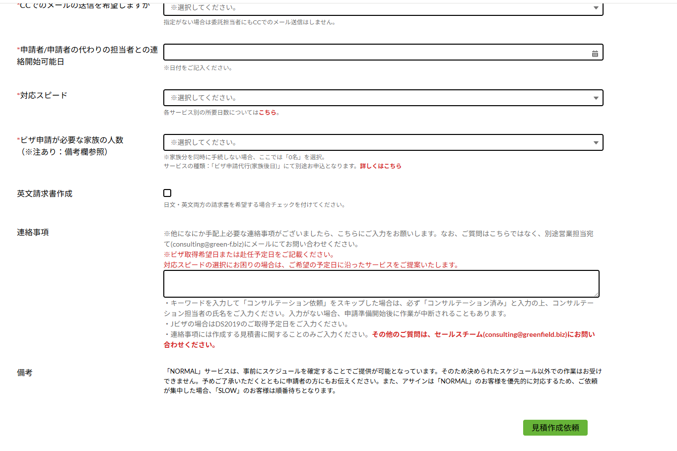 ここにスクリーンショットを貼り付けてください

エビデンス②
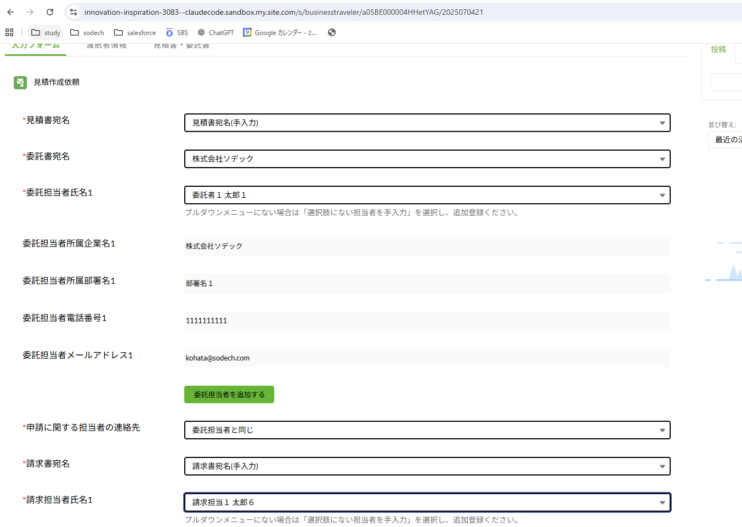 ここにスクリーンショットを貼り付けてください

実装後エビデンス
実装後エビデンス
テスト仕様シートの「実装後」「両方」の項目を実施し、エビデンスを貼り付けてください。

■ 確認チェックリスト（実装後）
□ | 確認観点 | 結果 | メモ

■ エビデンス貼付欄
エビデンス①
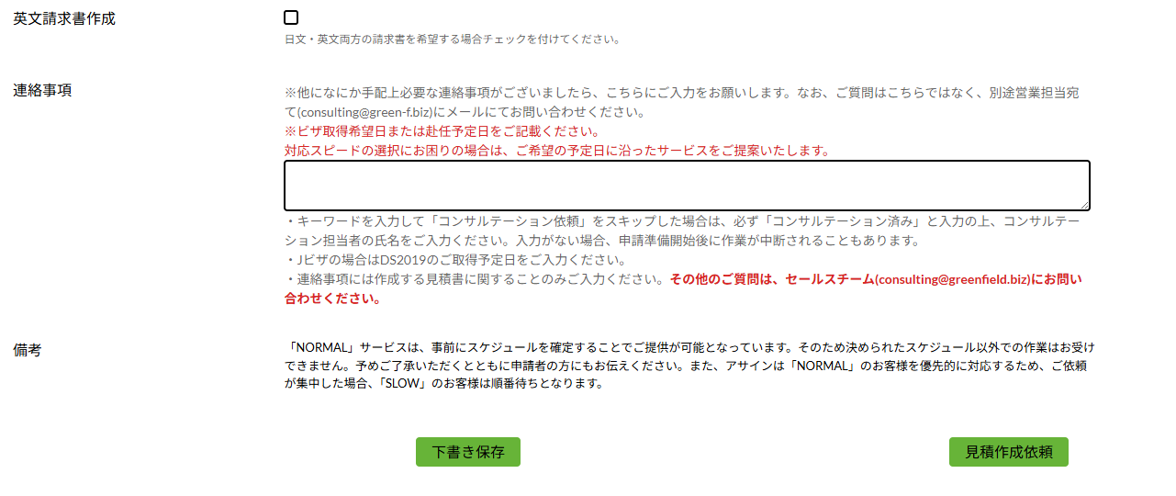 ここにスクリーンショットを貼り付けてください

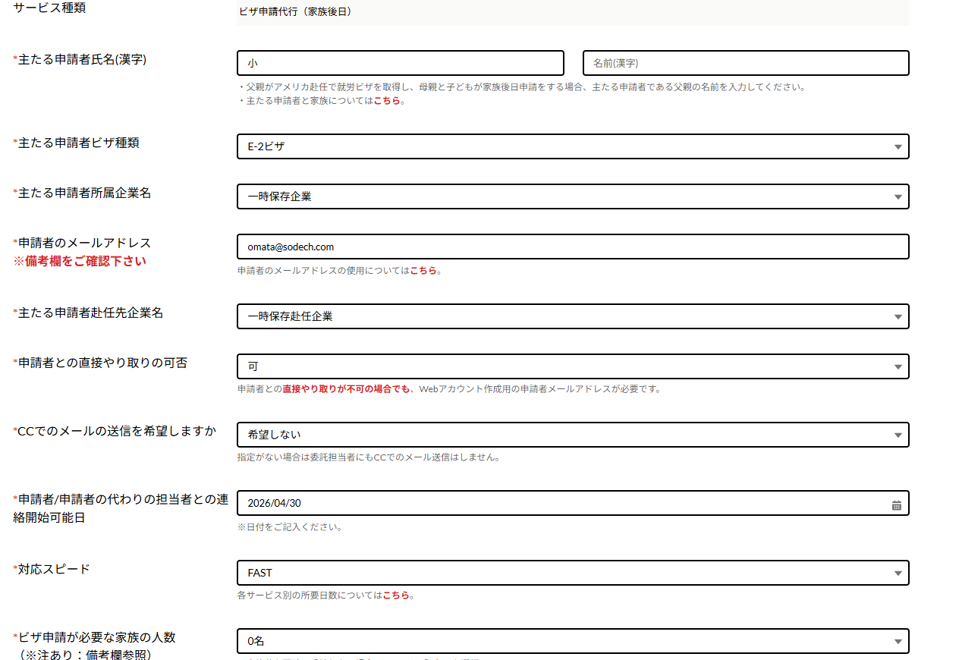
エビデンス②
ここにスクリーンショットを貼り付けてください

エビデンス③
ここにスクリーンショットを貼り付けてください

エビデンス④
ここにスクリーンショットを貼り付けてください

